Лист1
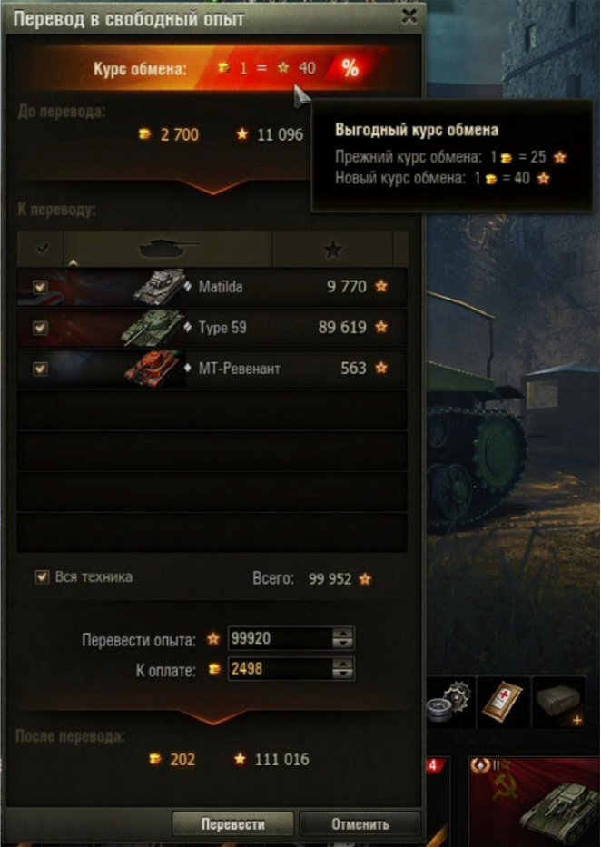
ID Case | Suit | Case | Steps | Expected Result | Status
Предусловие: 1. Запустить лаунчер 2. Запустить игру 3. Пройти авторизацию 4. Нажать на кнопку "Перевести" (Верхний главный блок)
ТС1 | Форма "Перевод в свободный опыт" | Кнопка закрытия формы (хрестик) | 1. Нажать на кнопку закрытия формы | 1. Форма закрывается | Passed
ТС2 |  | Кнопка "Отменить" | 1. Нажать на кнопку "Отменить" | 1. Происходит сброс выбранных параметров формы | Passed
ТС3 |  | Чек-бокс "Вся техника" | 1. Нажать на чек-бокс "Вся техника" | 1. В списке танков автоматически проставляються чек-боксы для каждого танка. В поле "Всего:" отображается корректная сумма опыта всех выбранных танков. В поле "Перевести опыта:" отображается корректное значение допустимого опыта, который можна перевести. В поле "К оплате:" отображается корректное значение допустимого золота, которым нужно заплатить. В поле "После перевода:" отображается корректное значение золота и опыта после перевода. | Passed
ТС4 |  | Кнопка "Перевести" | 1. Нажать на чек-бокс "Вся техника" 2. Нажать на кнопку "Перевести" | 1. В списке танков автоматически проставляються чек-боксы для каждого танка. В поле "Всего:" отображается корректная сумма опыта всех выбранных танков. В поле "Перевести опыта:" отображается корректное значение допустимого опыта, который можна перевести. В поле "К оплате:" отображается корректное значение допустимого золота, которым нужно заплатить. В поле "После перевода:" отображается корректное значение золота и опыта после перевода. 2. В интерфейсе пользователя отображаются корректные значения свободного опыта и золота после перевода. | Passed
ТС5 |  | Чек-бокс для танка "Matilda" | 1.Нажать на чек-бокс танка "Matilda" | 1. В списке танков проставляется чек-бокс для танка "Matilda". В поле "Всего:" отображается корректная сумма опыта для выбранного танка. В поле "Перевести опыта:" отображается корректное значение допустимого опыта, который можна перевести. В поле "К оплате:" отображается корректное значение допустимого золота, которым нужно заплатить. В поле "После перевода:" отображается корректное значение золота и опыта после перевода. | Passed
ТС6 |  | Чек-бокс для танка "Type 59" | 1.Нажать на чек-бокс танка "Type 59" | 1. В списке танков проставляется чек-бокс для танка "Type 59". В поле "Всего:" отображается корректная сумма опыта для выбранного танка. В поле "Перевести опыта:" отображается корректное значение допустимого опыта, который можна перевести. В поле "К оплате:" отображается корректное значение допустимого золота, которым нужно заплатить. В поле "После перевода:" отображается корректное значение золота и опыта после перевода. | Passed | Passed
ТС7 |  | Чек-бокс для танка "МТ-Ревенант" | 1.Нажать на чек-бокс танка "МТ-Ревенант" | 1. В списке танков проставляется чек-бокс для танка "МТ-Ревенант". В поле "Всего:" отображается корректная сумма опыта для выбранного танка. В поле "Перевести опыта:" отображается корректное значение допустимого опыта, который можна перевести. В поле "К оплате:" отображается корректное значение допустимого золота, которым нужно заплатить. В поле "После перевода:" отображается корректное значение золота и опыта после перевода. | Passed | Blocked
ТС8 |  | Баннер "Курс обмена" | 1. Навести курсор на баннер "Курс обмена" | 1. Появляется окно с информацией про прежний и текущий курс обмена | Passed | Retest
ТС9 |  | Кнопка "Свернуть выбранную технику" | 1. Нажать на кнопку сворачивания выбранной техники в специальном блоке "К переводу" | 1. Информация о выбранной технике сворачивается. | Passed | Failed
ТС10 |  | Стрелка вверх для выбора количества переведённого опыта | 1. Нажать на стрелку вверх для выбора количества переведённого опыта | 1. Количество опыта в поле "Перевести опыта" пропорционально поднимается вверх, относительно текущего курса перевода. В поле "После перевода" отображаются коректные значения золота и опыта после нажатия кнопки. | Passed
ТС11 |  | Стрелка вниз для выбора количества переведённого опыта | 1. Нажать на стрелку вниз для выбора количества переведённого опыта | 1. Количество опыта в поле "Перевести опыта" пропорционально опускается вниз, относительно текущего курса перевода.В поле "После перевода" отображаются коректные значения золота и опыта после нажатия кнопки. | Passed
ТС12 |  | Стрелка вверх для выбора количества золота к оплате | 1.Нажать на стрелку вверх для выбора количества золота к оплате | 1. Количество золота в поле "К оплате" поднимается вверх. В поле "После перевода" отображаются коректные значения золота и опыта после нажатия кнопки. | Passed
ТС13 |  | Стрелка вниз для выбора количества золота к оплате | 1.Нажать на стрелку вниз для выбора количества золота к оплате | 1. Количество золота в поле "К оплате" опускается вниз. В поле "После перевода" отображаются коректные значения золота и опыта после нажатия кнопки. | Passed
ТС14 |  | Введение валидных значений в поле "Перевести опыта" | 1. Нажать на чек-бокс "Вся техника" 2. В поле "Перевести опыта" ввести валидное значение, к примеру - 99880 | 1. В списке танков автоматически проставляються чек-боксы для каждого танка. В поле "Всего:" отображается корректная сумма опыта всех выбранных танков. В поле "Перевести опыта:" отображается корректное значение допустимого опыта, который можна перевести. В поле "К оплате:" отображается корректное значение допустимого золота, которым нужно заплатить. В поле "После перевода:" отображается корректное значение золота и опыта после перевода. 2.В поле "К оплате:" отображается корректное значение допустимого золота, которым нужно заплатить. В поле "После перевода:" отображается корректное значение золота и опыта после перевода. | Passed
ТС15 |  | Введение валидных значений в поле "К оплате" | 1. Нажать на чек-бокс "Вся техника" 2. В поле "К оплате" ввести валидное значение, к примеру - 2400 | 1. В списке танков автоматически проставляються чек-боксы для каждого танка. В поле "Всего:" отображается корректная сумма опыта всех выбранных танков. В поле "Перевести опыта:" отображается корректное значение допустимого опыта, который можна перевести. В поле "К оплате:" отображается корректное значение допустимого золота, которым нужно заплатить. В поле "После перевода:" отображается корректное значение золота и опыта после перевода. 2.В поле "Перевести опыта" отображается корректное значение допустимого переведённого опыта. В поле "После перевода:" отображается корректное значение золота и опыта после перевода. | Passed

